상품제안서
국내제조 미모뷰티 히팅 뷰러 Type C 속눈썹 온열 고데기 | 상품코드: F33114

 |  |  |  |  |  |  | 02-412-0044 | www.easy1.co.kr
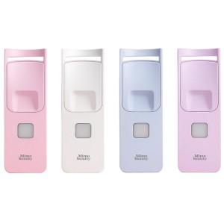

【상세/제작정보】

【인쇄/포장옵션】 | 레이저 / 블리스터박스

【공급단가】 | 수량 | 20~ | 50~ | 100~ | 300~ | 500~
*VAT별도 | 블루 | 18,200원 | 17,920원 | 17,500원 | 16,800원 | 16,100원
 | 핑크 | 18,200원 | 17,920원 | 17,500원 | 16,800원 | 16,100원
 | 퍼플 | 18,200원 | 17,920원 | 17,500원 | 16,800원 | 16,100원
 | 화이트 | 18,200원 | 17,920원 | 17,500원 | 16,800원 | 16,100원

【상품 URL】 | https://easy1.co.kr:443/src/goods_detail.php?gdno=33114

